Лист1
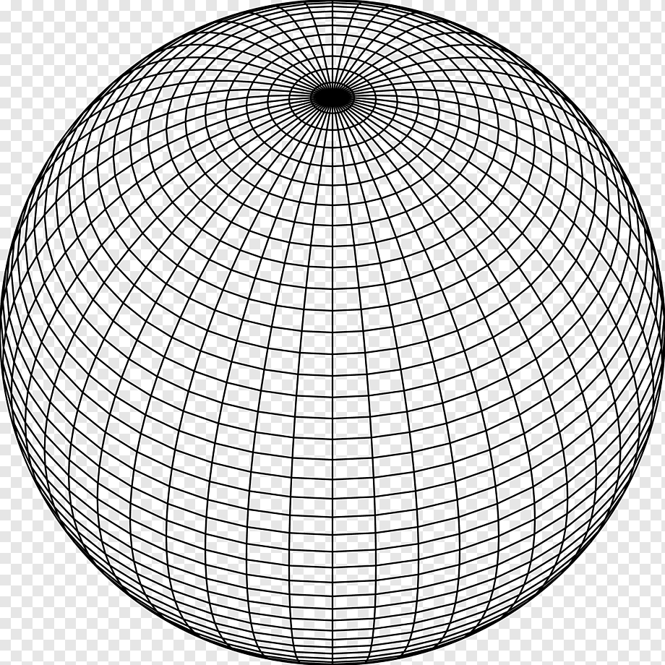
Время сохранения: | 45039.877617
Тип построения | Линейный
Плотность | 20
Слои | 20
Радиус | 13

